참고
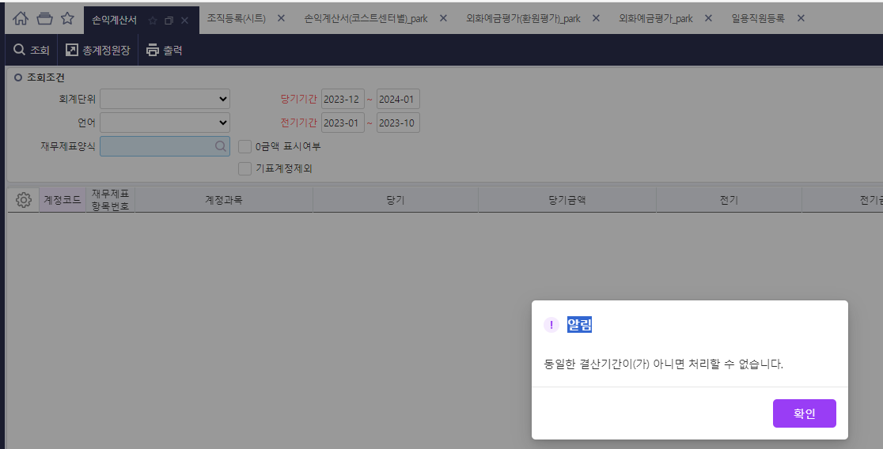
<그림1>

<그림2>

